游览方案
 | 游玩时间 | 游览攻略 | 备注 | 药品 | 衣物
乌兰哈达火山 | 4h左右 | 导航到：乌兰察布火山景区（南大门）需要拿一个通行证再进去 游览路线8765432，在8号火山最后一个转弯后公路拍照；6号火山黑色火山拍照打卡，6号之后有个休息区可爬坡打卡；3号火山木质楼梯可爬 | 建议少喝水，厕所很少 | 健胃消食片 | 冲锋衣
 |  |  | 五号火山危险，不要爬 | 布洛芬 | 帽子
 |  |  | 不含餐可以带简餐 | 肠胃药
 |  |  |  | 碘伏棉签
 |  |  |  | 创口贴
 |  |  |  | 葡萄糖
 |  |  |  | 藿香正气水
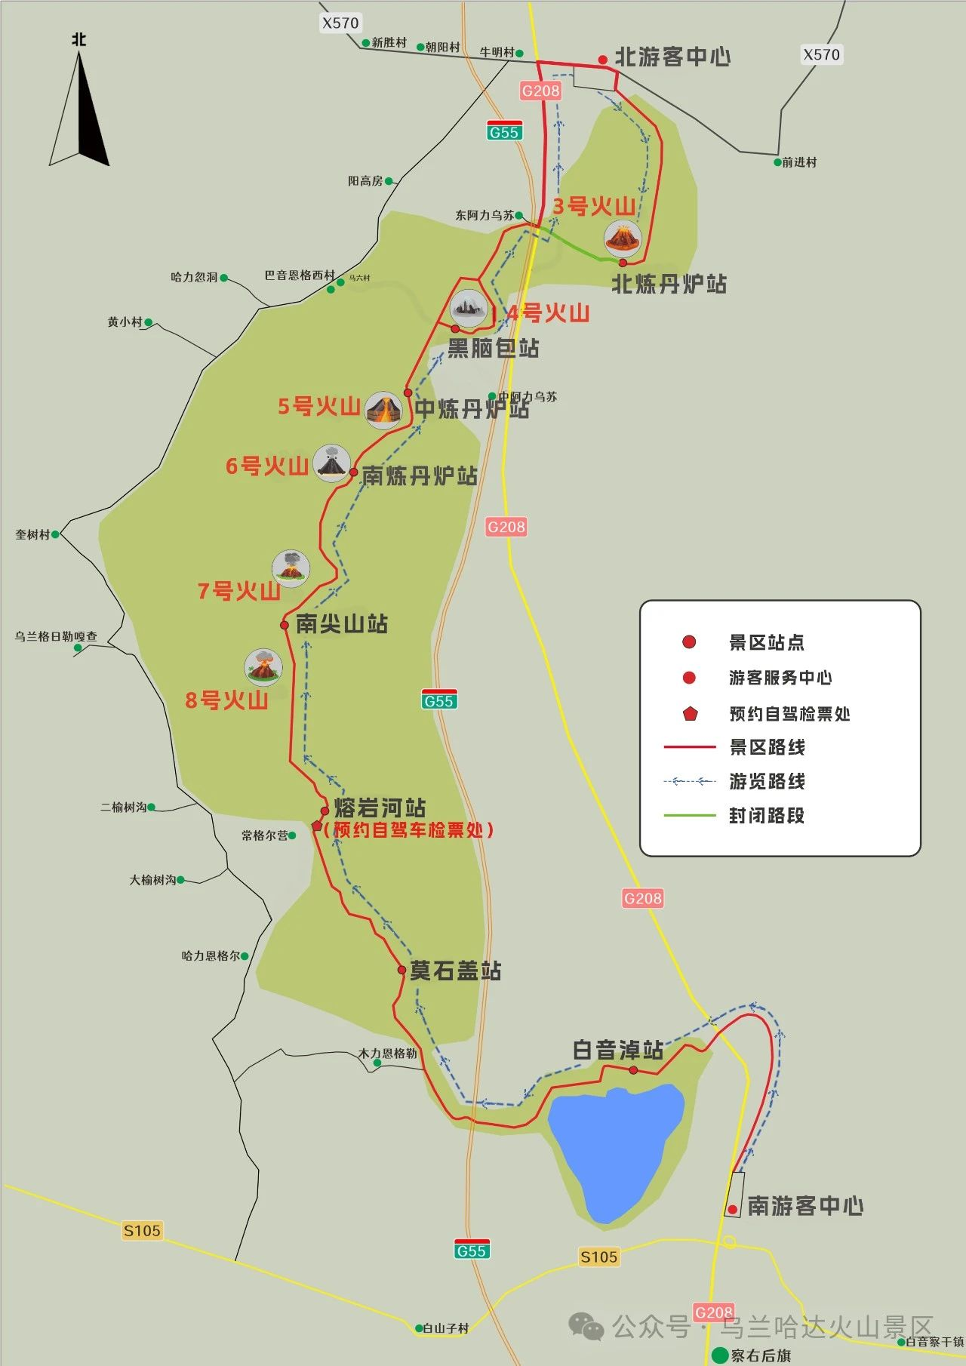
 |  |  |  | 咖啡

